Tutorial
 | Acessando pela primeira vez?
> | Caso apareça a mensagem abaixo no seu Excel, clique no botão "Habilitar Edição" para permitir que você utilize a planilha.

> | Assista o nosso vídeo tutorial para te ajudar a utilizar melhor a nossa planilha.
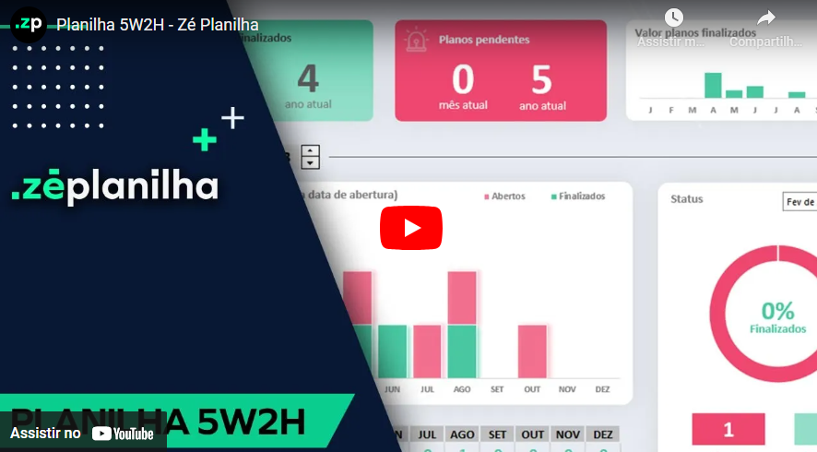

Já assisti ao vídeo e quero acessar a planilha

Index


5W2H
FERRAMENTA

v1.1

Abrir Dashboard

Português

zeplanilha.com
desenvolvido por

Dashboard
Dashboard
tutorial
home
dados
tradução

Planos finalizados
0
mês atual
0
ano atual
Planos pendentes
0
mês atual
1
ano atual
J | R$-
F | R$-
M | R$-
A | R$-
M | R$-
J | R$-
J | R$-
A | R$-
S | R$-
O | R$-
N | R$-
D | R$-
Valor planos finalizados
R$ -

2024
Análise para o ano de:

 | Finalizados | Abertos
JAN | 0 | 1
FEV | 0 | 0
MAR | 0 | 0
ABR | 0 | 0
MAI | 0 | 0
JUN | 0 | 0
JUL | 0 | 0
AGO | 0 | 0
SET | 0 | 0
OUT | 0 | 0
NOV | 0 | 0
DEZ | 0 | 0
Planos no ano (baseado na data de abertura)
Status

 | 0%
 | 100%

0%

Finalizados

1
0
Abertos
Finalizados
 | m1 | m2 | m3 | m4 | m5 | m6 | m7 | m8 | m9 | m10 | m11 | m12
 | JAN | FEV | MAR | ABR | MAI | JUN | JUL | AGO | SET | OUT | NOV | DEZ
Finalizados | 0 | 0 | 0 | 0 | 0 | 0 | 0 | 0 | 0 | 0 | 0 | 0
Abertos | 1 | 0 | 0 | 0 | 0 | 0 | 0 | 0 | 0 | 0 | 0 | 0

base
dashboard
tutorial

Plano de Ação | What | Why | Who | When |  |  |  | Where | How | How much | Status
Descrição | O que será feito | Justificativa | Por quem | Início | Prazo (dias) | Fim Planejado | Fim Real | Onde | Como | Quanto |  | finalizado |  | planejado pendente

Plano 01 - Exemplo | Ação Referente à esse plano | Justificativa referente ao plano 01 | João | 2024-01-01 | 15 | 2024-01-16 |  |  |  |  | Aberto |  |  | 1 | 2024
Plano 02 - Exemplo | Ação Referente à esse plano | Justificativa referente ao plano 02 | João | 2024-01-10 | 15 | 2024-01-25 | 2023-12-15 |  |  |  | Finalizado | 12 | 2023
Plano 03 - Exemplo | Ação Referente à esse plano | Justificativa referente ao plano 03 | João | 2024-02-10 | 15 | 2024-02-25 | 2022-02-15 |  |  |  | Finalizado | 2 | 2022

Precisa de mais linhas? Clique aqui

Tradução
dashboard
tutorial
Variável | Português | English | Calendário | Português | Inglês | Calendário Reduzido
var1 | FERRAMENTA | TOOL | m1 | JAN | JAN | mr1 | J
var2 | desenvolvido por | developed by | m2 | FEV | FEB | mr2 | F
var3 | Abrir Dashboard | View Dashboard | m3 | MAR | MAR | mr3 | M
var4 | Planos finalizados | Action Plan Completed | m4 | ABR | APR | mr4 | A
var5 | Planos pendentes | Pending plans | m5 | MAI | MAY | mr5 | M
var6 | Status | Status | m6 | JUN | JUN | mr6 | J
var7 | Planos no ano (baseado na data de abertura) | Plans in the year (based on opening date) | m7 | JUL | JUL | mr7 | J
var8 | Finalizados | Closed | m8 | AGO | AUG | mr8 | A
var9 | Abertos | Pending | m9 | SET | SEP | mr9 | S
var10 | Total | Total | m10 | OUT | OCT | mr10 | O
var11 | Aberto | Open | m11 | NOV | NOV | mr11 | N
var12 | Finalizado | Closed | m12 | DEZ | DEC | mr12 | D
var13 | home | home | m12 | Todo o Ano | All of
var14 | dados | data
var15 | tradução | translate
var16 | dashboard | dashboard
var17 | Valor planos finalizados | Total Amount Finished Plans
var18 | mês atual | current month
var19 | ano atual | current year
var20 | tutorial | tutorial

AJUDA
Clique aqui para retornar
Perguntas Frequentes

Na versão desbloqueada é possível inserir o logotipo?
Sim. A planilha é enviada 100% desbloqueada. Você pode editar tudo!
Precisa de mais linhas para lançar?
A planilha suporta até 8 linhas, pois é uma versão demonstrativa. Para acessar a versão desbloqueada com 200 linhas, realize a compra através deste link no botão abaixo.
ou acesse: https://planilha5w2h.zeplanilha.com/

Após o pagamento, em quanto tempo recebo a planilha?
Você recebe imediatamente a planilha após a confirmação do pagamento. Nosso sistema é automizado.



Comprar versão desbloqueada
Tem mensalidade?
Não temos mensalidade. Pagamento único.

ou compre via QR Code
Posso pagar por PIX?
Sim. Temos também Cartão de Crédito.

 100% desbloqueada. Você poderá editar tudo. Inserir logotipo, alterar textos e fórmulas, etc.  Não é necessário fazer uma assinatura mensal. Pagamento Único.  O envio é imediato após o pagamento. Nosso sistema é automatizado e irá enviar para seu email.  Você não deve utilizar em Google Drive / Google Sheets / Excel Online / Numbers / LibreOffice.  Vitalícia, portanto não expira.
Resumo da Planilha Desbloqueada

Há alguma planilha profissional para Fluxo de Caixa?
Sim. Conheça clicando no botão abaixo.
Conheça nossa versão Profissional

